縫製仕様書
 |  |  |  | 御中 |  |  | 縫製仕様書
担当者： |  |  |  | 様
気付： |  |  |  | 様分
ブランド |  |  |  | 品名 | パンツ |  | 製品NO |  |  |  |  | 型紙枚数 |  | 担当 |  | 数量 |  |  | サンプル・量産
亀井造園 |  |  |  | パターンNO | EN-22SY-65-量産 |  | 仮品番 |  |  |  |  | 22PT |  |  |  | 納期 |  |  | 職出し
 |  |  |  |  |  |  |  |  |  |  |  |  |  | 芯使用箇所 |  | PM |  |  | G
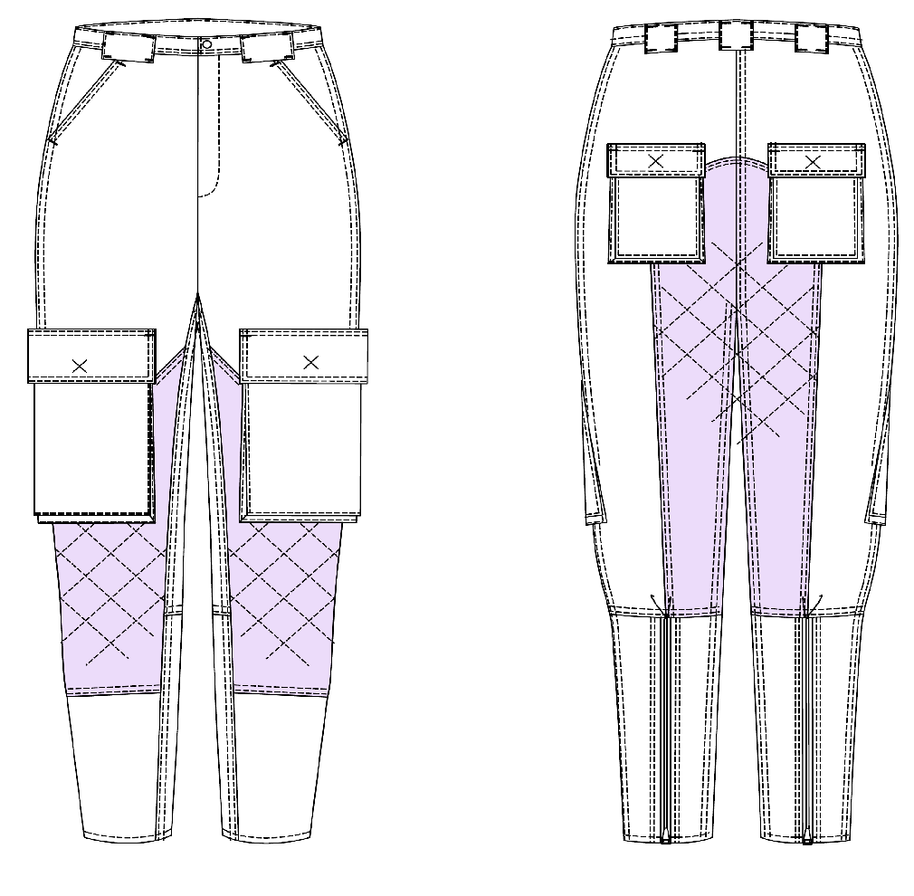
 |  |  |  |  |  |  |  |  |  |  |  |  |  | 前PKフラップ 後PKフラップ 見返し 持出し ウエストベルト |  | 生地品番 |  |  | 裁断 |  | サイズ
 |  |  |  |  |  |  |  |  |  |  |  |  |  |  |  | 仕入先 |  |  |  |  | S | M | L | XL | 計
 |  |  |  |  |  |  |  |  |  |  |  |  |  |  |  | A |  | 黒 |  | A | 10 | 5 | 15 | 10 | 40
 |  |  |  |  |  |  |  |  |  |  |  |  |  |  |  | B |  |  |  | B |  |  |  |  | 0
 |  |  |  |  |  |  |  |  |  |  |  |  |  |  |  | C |  |  |  | C |  |  |  |  | 0
 |  |  |  |  |  |  |  |  |  |  |  |  |  |  |  | D |  |  |  | D |  |  |  |  | 0
 |  |  |  |  |  |  |  |  |  |  |  |  |  |  |  | 巾×巻M数
 |  |  |  |  |  |  |  |  |  |  |  |  |  |  |  | 混率
 |  |  |  |  |  |  |  |  |  |  |  |  | 縫製注意点 |  |  | ネーム位置 |  | なし
 |  |  |  |  |  |  |  |  |  |  |  |  |  |  |  | 洗濯ネーム位置 |  | 左脇 ベルト付け～15㎝
 |  |  |  |  |  |  |  |  |  |  |  |  |  |  |  | 仕上げ方法 |  | プレス・たたみ袋入れ・クワハラ検品
 |  |  |  |  |  |  |  |  |  |  |  |  |  |  |  | 製品後加工 |  | ワンウォッシュ
 |  |  |  |  |  |  |  |  |  |  |  |  |  |  |  | 下げ札 |  | なし
 |  |  |  |  |  |  |  |  |  |  |  |  |  |  |  | 縫製 | ウエスト | ベルト高 コバ+0.6cmST
附属 |  | 表地 | 芯地 | 別布 | フロントスナップ | 隠しスナップ |  | オープンファスナー | フロントファスナー | スレキ | STテープ |  | 縫製糸 | ステッチ糸 | ピスネーム |  | 前股ぐり | ロック 左高
A |  | 柴屋 |  | 柴屋 | YKK | YKK |  | YKK | YKK |  |  |  |  |  |  |  | 後股ぐり | 巻き縫い 右高 コバ+0.6cmST
 | 黒 | SB2030 | 333 | SB2030 | パーメックスLセット | パーメックスLセット |  | 5RGK-OP | 5RGK-C | 9900 | 芯地切って使用 |  | 同色 | 30番手 | c/#青 |  | 脇 | 巻き縫い 後高 コバ+0.6cmst
 |  | c/#5 | c/#黒 | c/#5 | ライン24 プレーンキャップ | ライン24 プレーンキャップ |  | DA8 | DA8 | c/#258 |  |  |  | 同色 |  |  | 股下 | 巻き縫い 後高 コバ+0.6cmst
 |  | 黒 |  | 黒 | c/#2610 BOX | c/#2610 BOX |  | C/#黒 | C/#黒 | キナリ |  |  |  |  |  |  | 裾 | 三つ折り 1.0cm巾st
附属 |  | 2.17 |  | 0.53 |  |  |  |  |  | 0.5

附属 |  |  |  |  |  |  |  |  |  |  |  |  |  |  |  |  | 裏 | 裏無し
発注 |  |  |  |  |  |  |  | OP c/#580 | 止め c/#580 |  |  |  |  |  |  |  | 糸 | 地色
 |  |  |  |  |  |  |  | 38c：20本 | 16c：10本 |  |  |  |  |  |  |  | ステッチ | 30番手
 |  |  |  |  | c/#2610 BOX |  |  | 39c：10本 | 17c：5本 | 20M
 |  |  |  |  | 200セット |  |  | 40c：30本 | 17c：15本
 |  |  |  |  |  |  |  | 41ｃ：20本 | 18ｃ：10本 |  |  |  |  |  |  |  | 釦穴
 |  |  |  |  |  |  |  |  |  |  |  |  |  |  |  |  | 柄合せ | 無
附属 |  |  |  |  |  |  |  |  |  |  |  |  |  |  |  |  | さしこみ | 可 不可 組合せ 一方向 着内一方
 |  |  | 上記参照 | 前当て布 | 前あき | 前PK/HIP PK用 |  | 後身頃 | フロント開き | 腰ＰＫ 袋布 | PK口 |  |  |  |  |  | 生地方向 | 並・逆
 |  |  |  | 後当て布 |  |  |  | S：38c | S：16c |  | 15mm巾 |  |  | 30番手 | 後ろ右フラップ
 |  |  |  |  |  |  |  | M：39c | M：17c
 |  |  |  |  |  |  |  | L：40c | L：17c
 |  |  |  |  | 15.8mm |  |  | XL：41ｃ | XL：18ｃ
 |  |  |  |  | 1セット | 4セット |  | 2本 | 1本 |  | 0.5M
 | 用尺 |  | キルト加工 |  | 1 | 4 |  | 2 | 1 | 0.5
 | 単価 |  | 生地 |  | 12 | 12 |  | 120 | 100 | 580
 | 一枚単価 | 0 |  | 0.0 |  | 48 |  | 240 | 100 | 290
 | 1.1× | 0 |  | 749 |  |  |  |  |  | 319
 | 手配先 |  |  |  |  |  |  | サガミヤ

縫製仕様書(PANTS)
 |  |  | 御中 |  |  | 縫製仕様書
担当者： |  |  | 様
気付： |  |  | 様分
ブランド |  |  | 品名 | パンツ |  | 製品NO |  |  | 型紙枚数 |  | 担当 |  | 数量 |  |  | サンプル・量産
亀井造園 |  |  | パターンNO | 22SY-65-2026量産 |  | 仮品番 |  |  | 25PT |  |  |  | 納期 |  |  | 職出し
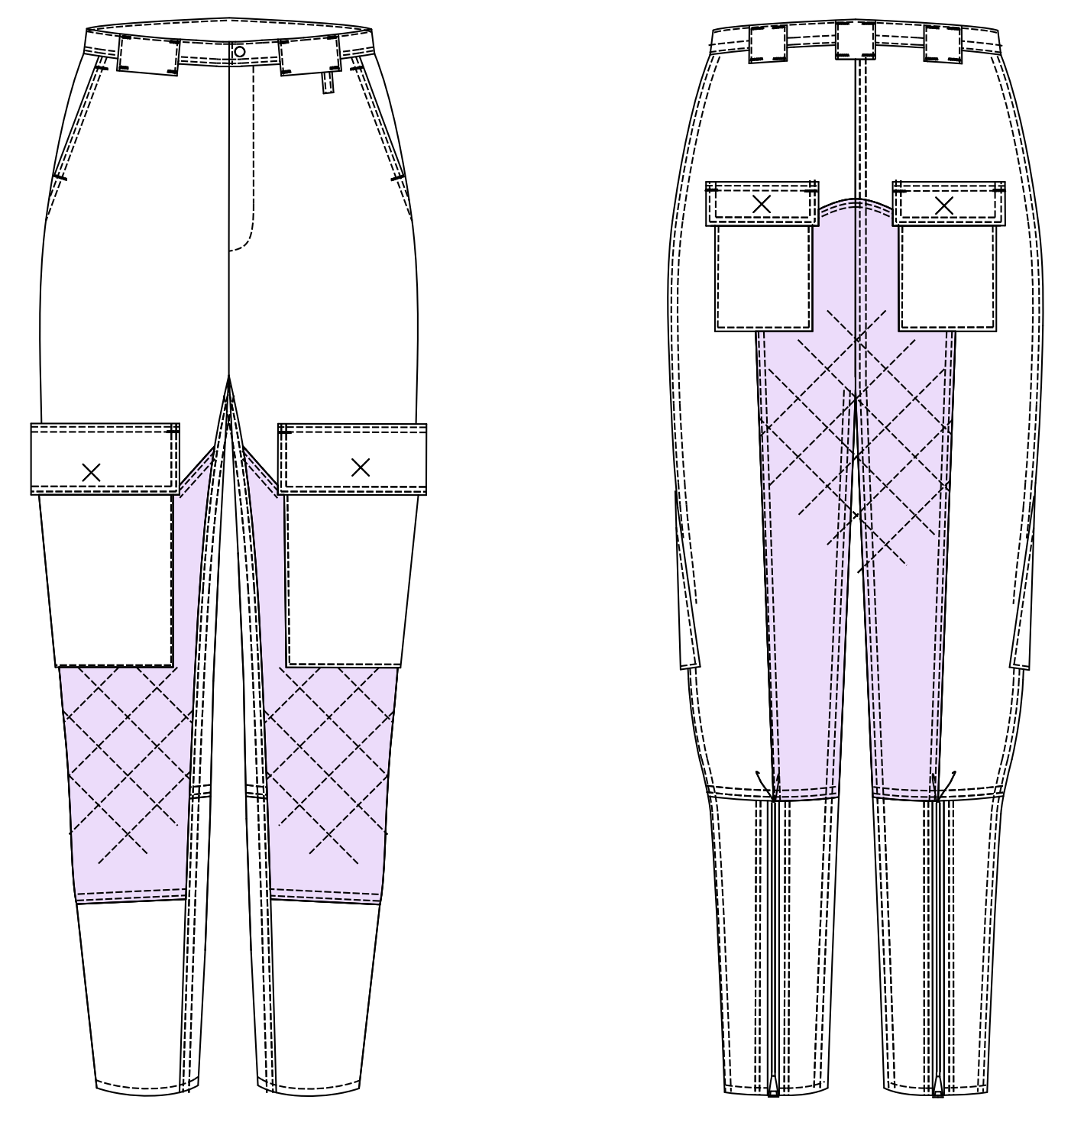
 |  |  |  |  |  |  |  |  |  |  | 芯使用箇所 |  | PM |  |  | G
 |  |  |  |  |  |  |  |  |  |  | 前PKフラップ 後PKフラップ 見返し 持出し ウエストベルト |  | 生地品番 |  |  | 裁断 |  | サイズ
 |  |  |  |  |  |  |  |  |  |  |  |  | 仕入先 |  |  |  |  |  | 計
 |  |  |  |  |  |  |  |  |  |  |  |  | A |  |  |  | A |  | 0
 |  |  |  |  |  |  |  |  |  |  |  |  | B |  |  |  | B |  | 0
 |  |  |  |  |  |  |  |  |  |  |  |  | C |  |  |  | C |  | 0
 |  |  |  |  |  |  |  |  |  |  |  |  | D |  |  |  | D |  | 0
 |  |  |  |  |  |  |  |  |  |  |  |  | 巾×巻M数
 |  |  |  |  |  |  |  |  |  |  |  |  | 混率
 |  |  |  |  |  |  |  |  |  | 縫製注意点 |  |  | ネーム位置
 |  |  |  |  |  |  |  |  |  |  |  |  | 洗濯ネーム位置 |  | 左脇 ベルト付け～15㎝
 |  |  |  |  |  |  |  |  |  |  |  |  | 仕上げ方法
 |  |  |  |  |  |  |  |  |  |  |  |  | 製品後加工
 |  |  |  |  |  |  |  |  |  |  |  |  | 下げ札
 |  |  |  |  |  |  |  |  |  |  |  |  | 縫製 | ウエスト | ベルト高 コバ+0.6cmST
附属 | 表地 | 芯地 | 別布 | ドット釦 | パッキン |  | 止めＺＩＰ | オープンファスナー |  | STテープ | 縫製糸 | ステッチ糸 |  | 前股ぐり | ロック 左高
 |  | 上記参照 | 前当て布 | 前あき | ドット釦用 |  | 前あき | 後身頃 |  | PK口 |  |  |  | 後股ぐり | 巻き縫い 右高 コバ+0.6cmST
 |  |  | 後当て布 |  |  |  |  |  |  | 15mm巾 |  |  |  | 脇 | 巻き縫い 後高 コバ+0.6cmst
 |  |  | 中綿キルト生地 | 15.8mm |  |  | ※サイズ表参照 | ※サイズ表参照 |  | 0.5M |  | 30番手 |  | 股下 | 巻き縫い 後高 コバ+0.6cmst
 |  |  |  | 1セット | 10個 |  | 1本 | 2本 |  |  |  |  |  | 裾 | 三つ折り 1.0cm巾st
附属 | スレキ |  | 隠しドット
 | 腰ＰＫ 袋布 |  | 前PK/HIP PK用

 |  |  | 4セット
附属 |  |  |  |  |  |  |  |  |  |  |  |  |  | 裏 | 裏無し
 |  |  |  |  |  |  |  |  |  |  |  |  |  | 糸 | 地色
 |  |  |  |  |  |  |  |  |  |  |  |  |  | ステッチ | 30番手
 |  |  |  |  |  |  |  |  |  |  |  |  |  | 釦穴
 |  |  |  |  |  |  |  |  |  |  |  |  |  | 柄合せ | 無
附属 |  |  |  |  |  |  |  |  |  |  |  |  |  | さしこみ | 可 不可 組合せ 一方向 着内一方
 |  |  |  |  |  |  |  |  |  |  |  |  |  | 生地方向 | 並・逆

縫製仕様書_詳細図_2
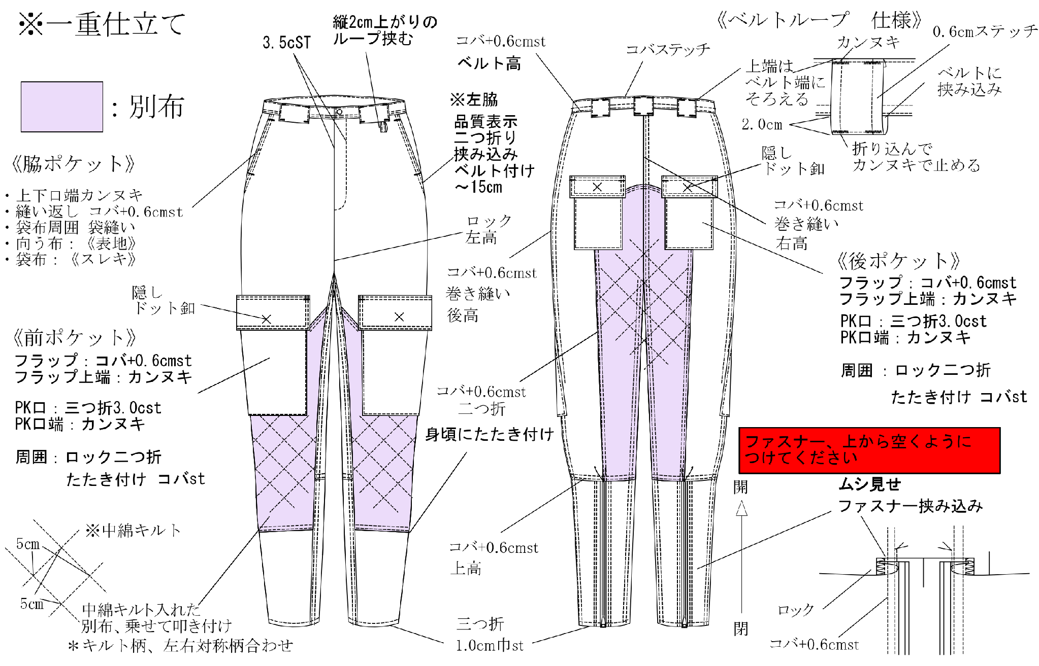
 | 御中 |  | 縫製仕様書
担当者： | 様
気付： | 様分
ブランド | 品名 | パンツ | 製品NO | 型紙枚数 | 担当 | 数量 | サンプル・量産
亀井造園 | パターンNO | 22SY-65-2026量産 | 仮品番 | 25PT |  | 納期 | 職出し

